Portada

Estadística de la Inspección Técnica de Vehículos de Andalucía. Año 2020

ESTADÍSTICA DE LA INSPECCIÓN TÉCNICA DE VEHÍCULOS DE ANDALUCÍA

Unidad Estadística y Cartográfica
Consejería de Hacienda y Financiación Europea

T.2 y G3
 |  |  | Estadística de la Inspección Técnica de Vehículos de Andalucía. Año 2020

T.2 NÚMERO DE INSPECCIONES REALIZADAS POR MES Y TIPO DE VEHÍCULO

MES | TIPO DE VEHÍCULO
 | Motos y Ciclomotores | Turismos | Resto de Turismos | Mercancías <=3.500 kg. | Mercancías >3.500 Kg. | Autobuses | Remolques y Semirremolques | Vehículos Agrícolas | Otros | TOTAL
ENERO | 17,866 | 247,094 | 492 | 65,711 | 11,506 | 1,550 | 5,669 | 6,037 | 986 | 356,911
FEBRERO | 19,550 | 277,078 | 529 | 68,092 | 9,782 | 1,610 | 5,387 | 6,142 | 1,217 | 389,387
MARZO | 10,787 | 136,359 | 247 | 33,504 | 5,089 | 894 | 2,760 | 3,607 | 620 | 193,867
ABRIL | - | - | - | - | - | - | - | - | - | -
MAYO | 10,500 | 116,197 | 225 | 25,927 | 4,798 | 489 | 2,861 | 638 | 475 | 162,110
JUNIO | 26,132 | 295,042 | 527 | 67,250 | 10,573 | 930 | 5,876 | 6,592 | 1,399 | 414,321
JULIO | 29,658 | 338,074 | 493 | 74,285 | 12,093 | 1,192 | 6,039 | 9,301 | 1,487 | 472,622
AGOSTO | 26,525 | 297,330 | 475 | 66,377 | 9,405 | 1,170 | 4,959 | 7,837 | 1,110 | 415,188
SEPTIEMBRE | 27,037 | 283,236 | 448 | 63,809 | 10,398 | 1,558 | 5,164 | 9,289 | 1,121 | 402,060
OCTUBRE | 27,717 | 294,687 | 496 | 64,935 | 11,131 | 1,452 | 5,678 | 9,980 | 1,172 | 417,248
NOVIEMBRE | 23,454 | 265,612 | 464 | 59,798 | 10,703 | 1,158 | 5,412 | 11,463 | 1,113 | 379,177
DICIEMBRE | 17,468 | 204,960 | 322 | 44,125 | 7,727 | 857 | 3,612 | 5,873 | 846 | 285,790
TOTAL | 236,694 | 2,755,669 | 4,718 | 633,813 | 103,205 | 12,860 | 53,417 | 76,759 | 11,546 | 3,888,681

G.3 DISTRIBUCIÓN MENSUAL DE INSPECCIONES SEGÚN TIPO DE VEHÍCULO

G.4
 | Estadística de la Inspección Técnica de Vehículos de Andalucía. Año 2020

 | Favorables | Leves | Desfavorable | Negativas
Motos y Ciclomotores | 11229 | 1937 | 2581 | 13
Turismos | 110441 | 84987 | 48436 | 357
Resto de Turismos | 111 | 186 | 98 | 0
Mercancías <=3.500 kg. | 22181 | 35139 | 17986 | 162
Mercancías >3.500 Kg. | 5074 | 6551 | 4251 | 45
Autobuses | 569 | 356 | 174 | 3
Remolques y Semirremolques | 2328 | 2207 | 1494 | 69
Vehículos Agrícolas | 257 | 100 | 66 | 1
Otros | 368 | 299 | 147 | 0
Motos y Ciclomotores | 27227 | 3290 | 7253 | 112
Turismos | 191292 | 101720 | 61556 | 718
Resto de Turismos | 153 | 144 | 92 | 1
Mercancías <=3.500 kg. | 26195 | 23696 | 14757 | 187
Mercancías >3.500 Kg. | 4193 | 3739 | 4098 | 95
Autobuses | 643 | 568 | 686 | 7
Remolques y Semirremolques | 2832 | 2947 | 3114 | 225
Vehículos Agrícolas | 4865 | 1443 | 873 | 2
Otros | 1066 | 534 | 353 | 2
Motos y Ciclomotores | 15157 | 1681 | 3748 | 32
Turismos | 154003 | 77671 | 50525 | 578
Resto de Turismos | 283 | 221 | 171 | 2
Mercancías <=3.500 kg. | 27943 | 25646 | 14866 | 154
Mercancías >3.500 Kg. | 3344 | 3503 | 2504 | 29
Autobuses | 318 | 247 | 137 | 0
Remolques y Semirremolques | 2059 | 1460 | 1145 | 78
Vehículos Agrícolas | 5795 | 5098 | 1999 | 15
Otros | 457 | 289 | 146 | 1
Motos y Ciclomotores | 23672 | 3595 | 5578 | 46
Turismos | 162717 | 109836 | 54888 | 490
Resto de Turismos | 173 | 231 | 126 | 1
Mercancías <=3.500 kg. | 27067 | 37297 | 18174 | 179
Mercancías >3.500 Kg. | 3014 | 5110 | 3117 | 47
Autobuses | 612 | 713 | 535 | 2
Remolques y Semirremolques | 1537 | 1704 | 1213 | 69
Vehículos Agrícolas | 6152 | 7292 | 1811 | 6
Otros | 703 | 659 | 289 | 4
Motos y Ciclomotores | 6886 | 518 | 1726 | 13
Turismos | 102130 | 55166 | 35761 | 469
Resto de Turismos | 115 | 105 | 63 | 2
Mercancías <=3.500 kg. | 18464 | 16395 | 11158 | 144
Mercancías >3.500 Kg. | 3350 | 2748 | 2726 | 28
Autobuses | 320 | 275 | 314 | 4
Remolques y Semirremolques | 2486 | 1692 | 1758 | 122
Vehículos Agrícolas | 580 | 244 | 112 | 3
Otros | 345 | 214 | 113 | 2
...
G.4 DISTRIBUCIÓN PROVINCIAL DE INSPECCIONES REALIZADAS SEGÚN EL TIPO DE VEHÍCULO Y EL RESULTADO DE LA INSPECCIÓN

G.5
 | Estadística de la Inspección Técnica de Vehículos de Andalucía. Año 2020

G.5 DISTRIBUCIÓN DEL PORCENTAJE DE RECHAZO SEGÚN EL TIPO DE VEHÍCULO Y PROVINCIA

 | Almería | Cádiz | Córdoba | Granada | Huelva | Jaén | Málaga | Sevilla | ANDALUCIA
Motos y Ciclomotores | 16.46 % | 19.44 % | 18.33 % | 17.10 % | 19.02 % | 17.33 % | 18.34 % | 19.38 % | 18.40 %
Turismos | 19.98 % | 17.53 % | 18.07 % | 16.89 % | 18.72 % | 16.31 % | 19.00 % | 18.86 % | 18.29 %
Resto de Turismos | 24.81 % | 23.85 % | 25.55 % | 23.92 % | 22.81 % | 23.06 % | 27.99 % | 27.10 % | 25.33 %
Mercancías <=3.500 kg. | 24.05 % | 23.05 % | 21.89 % | 22.19 % | 24.48 % | 21.29 % | 25.23 % | 24.49 % | 23.49 %
Mercancías >3.500 Kg. | 26.98 % | 34.58 % | 27.00 % | 28.03 % | 31.11 % | 27.86 % | 33.66 % | 32.45 % | 30.63 %
Autobuses | 16.06 % | 36.40 % | 19.52 % | 28.84 % | 34.83 % | 21.27 % | 29.68 % | 33.67 % | 29.77 %
Remolques y Semirremolques | 25.63 % | 36.62 % | 25.79 % | 28.34 % | 31.03 % | 29.01 % | 34.16 % | 33.49 % | 31.54 %
Vehículos Agrícolas | 15.80 % | 12.18 % | 15.60 % | 11.91 % | 12.25 % | 12.96 % | 17.00 % | 17.39 % | 14.08 %
Otros | 18.06 % | 18.16 % | 16.46 % | 17.70 % | 17.06 % | 15.46 % | 20.87 % | 19.80 % | 18.59 %

G.6
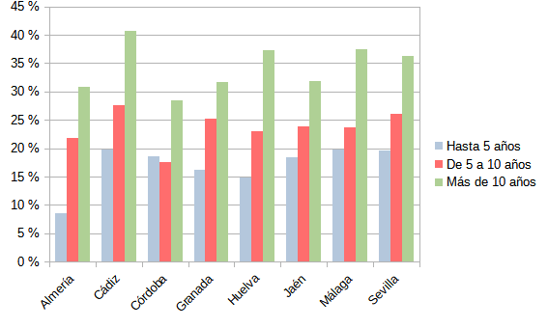
 | Estadística de la Inspección Técnica de Vehículos de Andalucía. Año 2020

G.6. DISTRIBUCIÓN DEL PORCENTAJE DE RECHAZO SEGÚN LOS TIPOS DE VEHÍCULOS Y LA ANTIGÜEDAD DE LOS MISMOS

MOTOS Y CICLOMOTORES |  | OTROS
 | Hasta 5 años | De 5 a 10 años | Más de 10 años
Almería | 0.1528 | 0.1538 | 0.1874
Cádiz | 0.1111 | 0.169 | 0.1883
Córdoba | 0.1515 | 0.2361 | 0.1589
Granada | 0.1613 | 0.156 | 0.1802
Huelva | 0.0286 | 0.0408 | 0.1898
Jaén | 0.0625 | 0.125 | 0.1599
Málaga | 0.1912 | 0.1429 | 0.2171
Sevilla | 0.1429 | 0.1872 | 0.2041
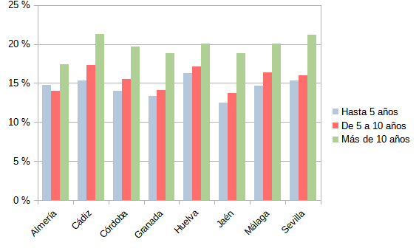

TURISMOS |  | RESTO DE TURISMOS

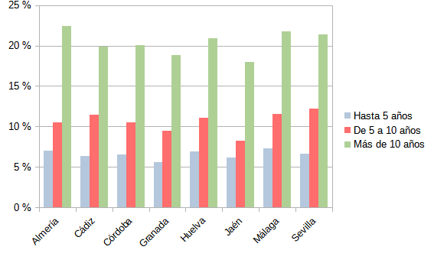
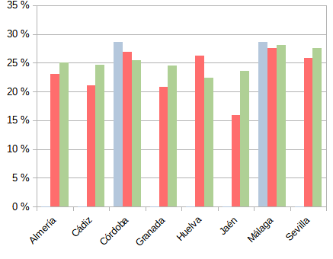

MERCANCIAS <=3.500 kg. |  | MERCANCIAS >3.500 kg.
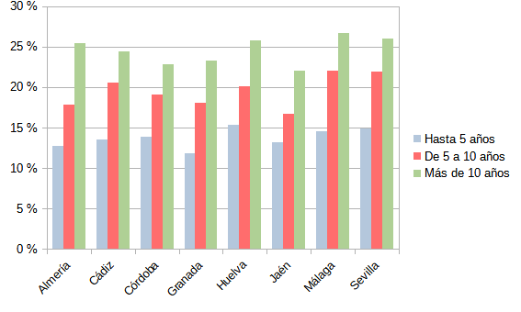
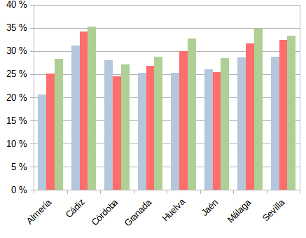

AUTOBÚS |  | VEHÍCULO AGRÍCOLA

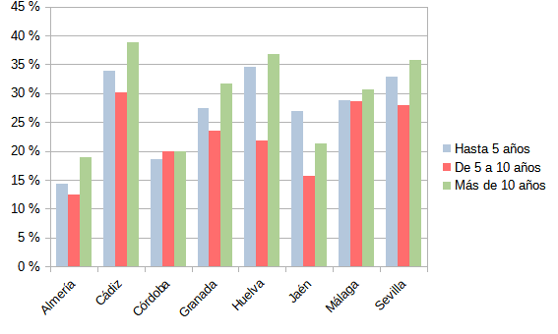
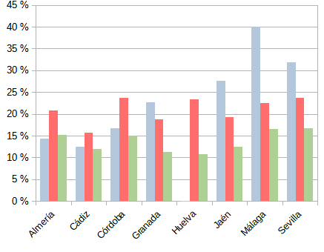

REMOLQUE Y SEMIREMOLQUE

T.5
 | Estadística de la Inspección Técnica de Vehículos de Andalucía. Año 2020

T. 5 NÚMERO DE DEFECTOS ENCONTRADOS EN LAS INSPECCIONES SEGÚN GRUPO Y GRAVEDAD DEL DEFECTO

 | GRAVEDAD |  |  | TOTAL
GRUPO \ GRAVEDAD | Leves | Graves | Muy Graves
1. IDENTIFICACIÓN | 4,486 | 288,374 | - | 292,860
2. ACONDICIONAMIENTO EXTERIOR, CARROCERÍA Y CHASIS | 356,611 | 124,856 | 2,656 | 484,123
3. ACONDICIONAMIENTO INTERIOR | 8,603 | 52,549 | 84 | 61,236
4. ALUMBRADO Y SEÑALIZACIÓN | 415,538 | 954,134 | - | 1,369,672
5. EMISIONES CONTAMINANTES | 1,497 | 236,476 | - | 237,973
6. FRENOS | 558,972 | 150,725 | 24,030 | 733,727
7. DIRECCIÓN | 75,086 | 102,997 | - | 178,083
8. EJES, RUEDAS, NEUMÁTICOS, SUSPENSIÓN | 5,298 | 345,006 | 2,695 | 352,999
9. MOTOR Y TRANSMISIÓN | 414,995 | 62,782 | 70 | 477,847
10. OTROS | 1,941 | 41,477 | - | 43,418
TOTAL | 1,843,027 | 2,359,376 | 29,535 | 4,231,938

G.7 DISTRIBUCIÓN DE DEFECTOS ENCONTRADOS EN LAS INSPECCIONES SEGÚN GRUPO Y GRAVEDAD DEL DEFECTO

G.8
 |  | Estadística de la Inspección Técnica de Vehículos de Andalucía. Año 2020

G.8. DISTRIBUCIÓN DEL PORCENTAJE DE DEFECTOS DETECTADOS SEGÚN EL TIPO Y CLASE DE DEFECTO, Y PROVINCIA DE INSPECCIÓN

MOTOS Y MOTOCICLETAS
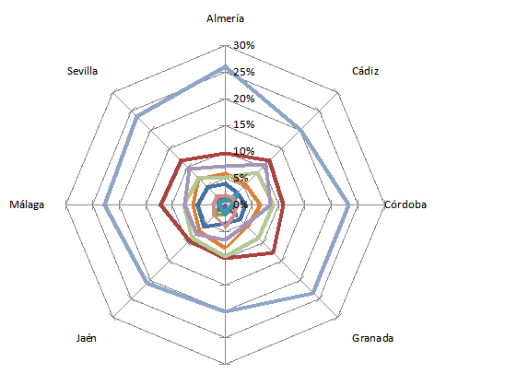
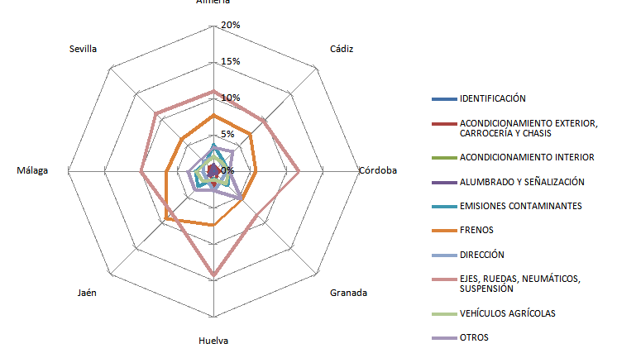

 | DEFECTOS LEVES |  | DEFECTOS GRAVES

TURISMOS

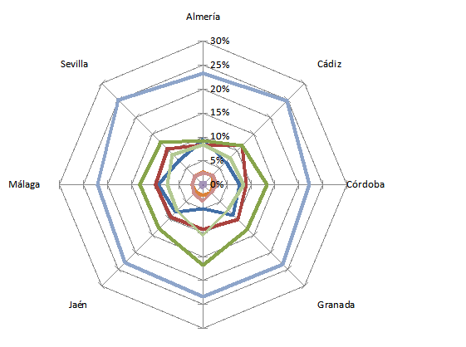
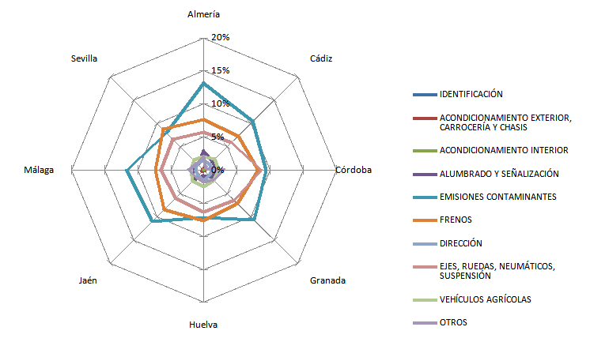

 | DEFECTOS LEVES |  | DEFECTOS GRAVES

RESTO TURISMO
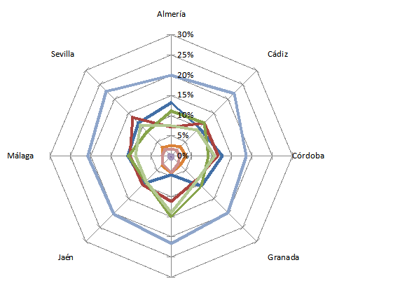
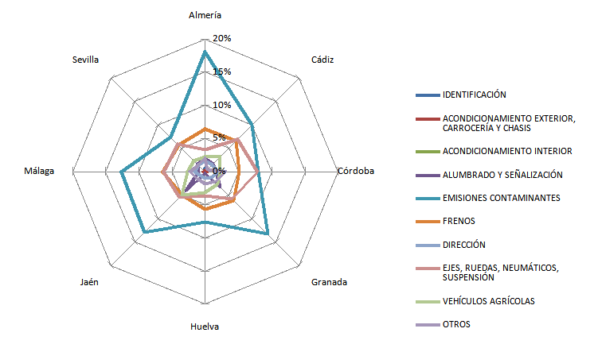

 | DEFECTOS LEVES |  | DEFECTOS GRAVES

MERCANCIAS < =3'5

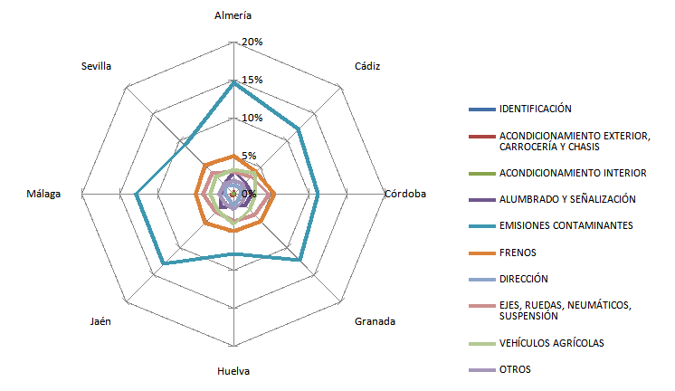
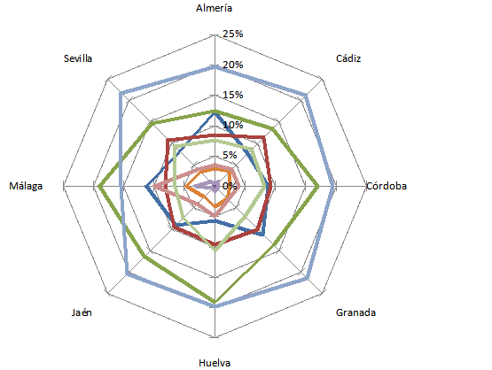

 | DEFECTOS LEVES |  | DEFECTOS GRAVES

MERCANCIAS > 3'5
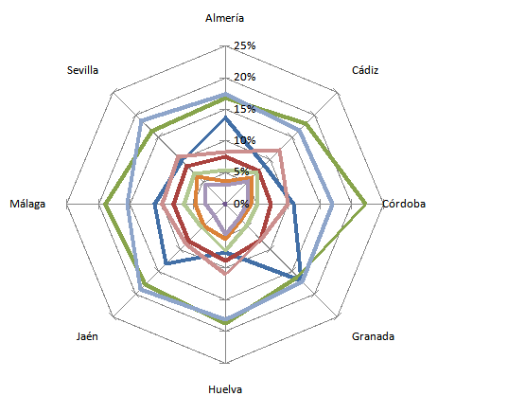
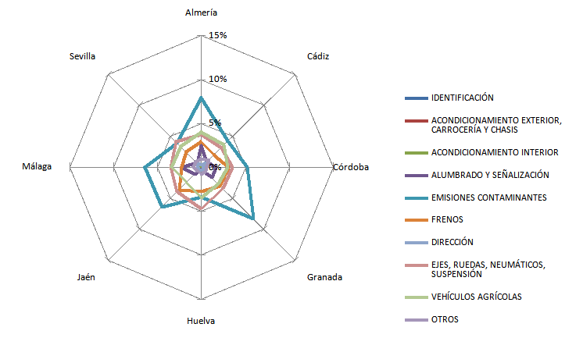

 | DEFECTOS LEVES |  | DEFECTOS GRAVES

AUTOBÚS

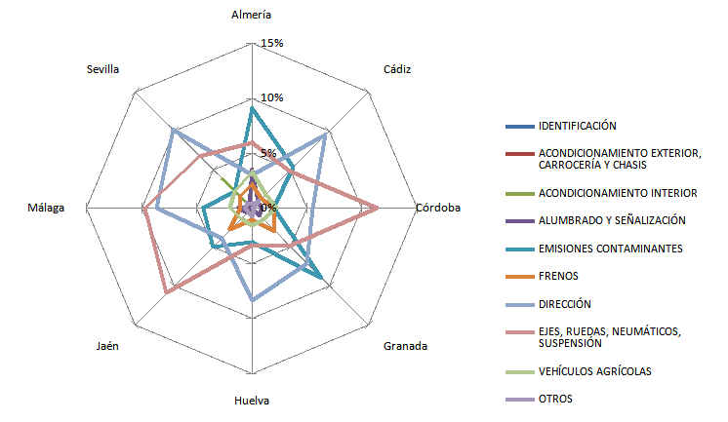
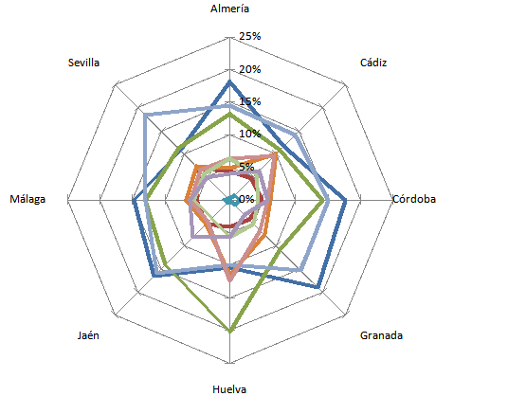

 | DEFECTOS LEVES |  | DEFECTOS GRAVES

REMOLQUE Y SEMIREMOLQUE

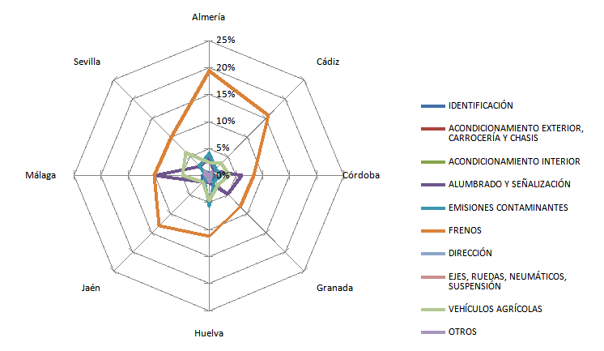
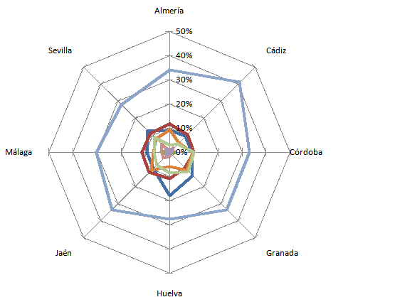

 | DEFECTOS LEVES |  | DEFECTOS GRAVES

VEHÍCULO AGRÍCOLA

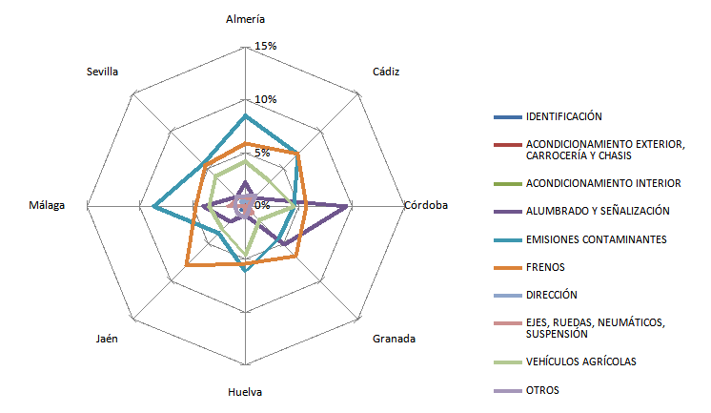
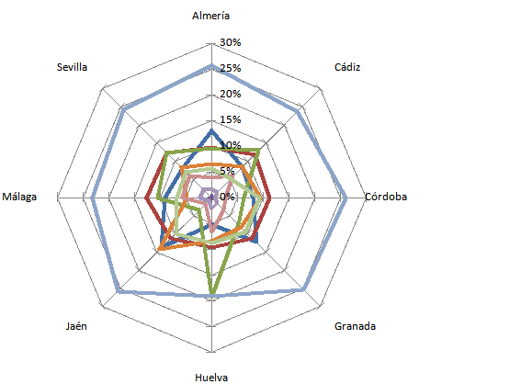

 | DEFECTOS LEVES |  | DEFECTOS GRAVES

OTROS

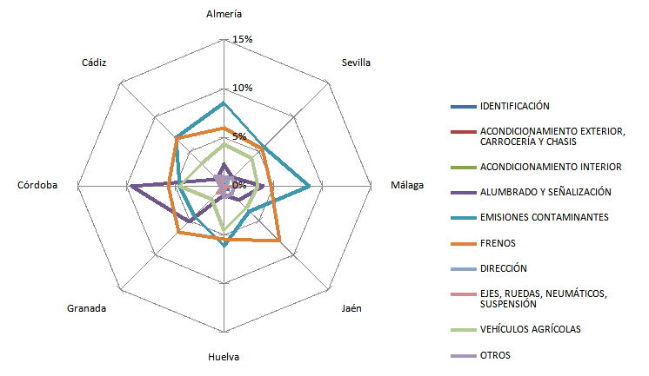
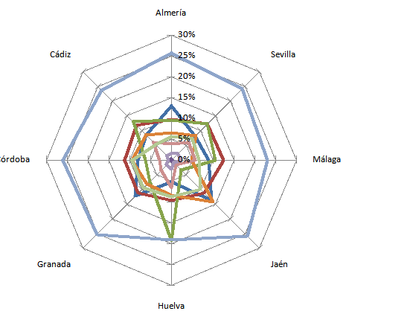

 | DEFECTOS LEVES |  | DEFECTOS GRAVES

G.9
 |  | Estadística de la Inspección Técnica de Vehículos de Andalucía. Año 2020

G.9. DISTRIBUCIÓN DEL PORCENTAJE DE INSPECCIONES SEGÚN TIPO, ORDEN Y RESULTADO DE LA MISMA

 | FAVORABLES | DESFAVORABLES
PRIMERAS | 0.7778633643 | 0.2221366357
SEGUNDAS | 0.92624290107 | 0.073757098928
TERCERAS Y MAS | 0.79716642407 | 0.20283357593
 | FAVORABLES | DESFAVORABLES
PRIMERAS | 0.75065170978 | 0.24934829022
SEGUNDAS | 0.91993703717 | 0.08006296283
TERCERAS Y MAS | 0.83803680982 | 0.16196319018

 | PERIÓDICAS |  | NO PERIÓDICAS

G.10. DISTRIBUCIÓN DEL PORCENTAJE DE RECHAZO SEGÚN TIPO, CLASE Y ORDEN DE LA MISMA

 | NO PERIÓDICAS
PRIMERAS | 0.15909090909
SEGUNDAS | 0.11111111111
TERCERAS Y MAS | 0
PRIMERAS | 0.37036540396
SEGUNDAS | 0.099035608309
TERCERAS Y MAS | 0.24185248714
PRIMERAS | 0.25576344805
SEGUNDAS | 0.056331246991
TERCERAS Y MAS | 0.12068965517
PRIMERAS | 0.18313458262
SEGUNDAS | 0.046025104603
TERCERAS Y MAS | 0.12
PRIMERAS | 0.31554201132
SEGUNDAS | 0.1204712813
TERCERAS Y MAS | 0.16507177033
PRIMERAS | 0.19976712906
SEGUNDAS | 0.069234490265
TERCERAS Y MAS | 0.12915699923
PRIMERAS | 0.31683168317
SEGUNDAS | 0.076923076923
TERCERAS Y MAS | 0
PRIMERAS | 0.47058823529
SEGUNDAS | 0.21052631579
TERCERAS Y MAS | 0.22222222222

 | PERIÓDICAS
PRIMERAS | 0.22261607302
SEGUNDAS | 0.073820174122
TERCERAS Y MAS | 0.2029047582
PRIMERAS | 0.16627271384
SEGUNDAS | 0.058415480102
TERCERAS Y MAS | 0.1801242236

 | PERIÓDICAS |  | NO PERIÓDICAS

G.10
 | Estadística de la Inspección Técnica de Vehículos de Andalucía. Año 2020

G.10. DISPERSIÓN OBSERVADA EN LOS VALORES DEL INDICE DE RECHAZO DE LAS ESTACIONES DE ITV RESPECTO A LA MEDIA
 | Columna M
1 | 0.17210377601
2 | 0.16203429923
3 | 0.17047543998
4 | 0.077722360765
5 | 0.14809143607
6 | 0.11376117998
7 | 0.184366364
8 | 0.1207980653
9
10 | 0.17272727273
11 | 0.29728583545
12 | 0.26919242273
13 | 0.25947921425
14 | 0.25698080279
15 | 0.22822384428
16 | 0.28411513859
17 | 0.37247474747
18
19 | 0.19681601693
20 | 0.18461632354
21 | 0.1886617694
22 | 0.242122627
23 | 0.22360066426
24 | 0.24282057576
25 | 0.14550329028
26 | 0.14839181287
27 | 0.24942707721
28 | 0.19851620781
29 | 0.17912673444
30 | 0.19527000687
31 | 0.19398425021
32 | 0.25365362996
33 | 0.18373490554
34 | 0.15664654289
35 | 0.20625026235
36 | 0.20992986214
37 | 0.19112481988
38 | 0.20036862022
39 | 0.18656019427
40 | 0.21494995386
41 | 0.13541666667
42 | 0.11482801563
43 | 0.15280075104
44 | 0.19205433135
45 | 0.15691269184
46 | 0.15172888354
47 | 0.16254568202
48 | 0.19564019832
49 | 0.18523172444
50 | 0.21304465861
...

